ศท.บ.1
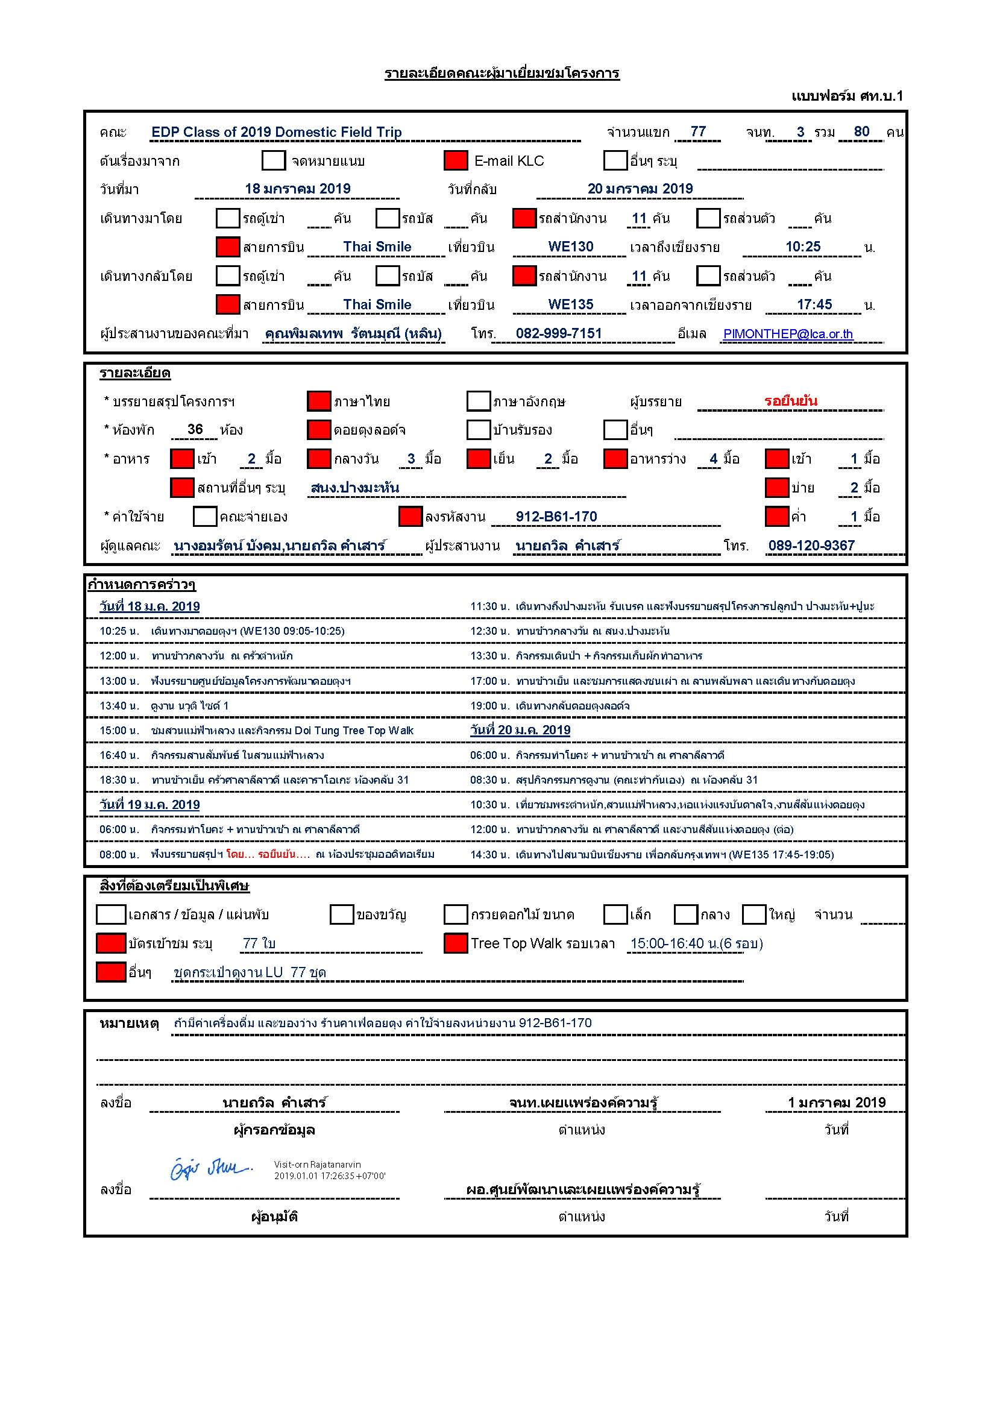

กำหนดการ
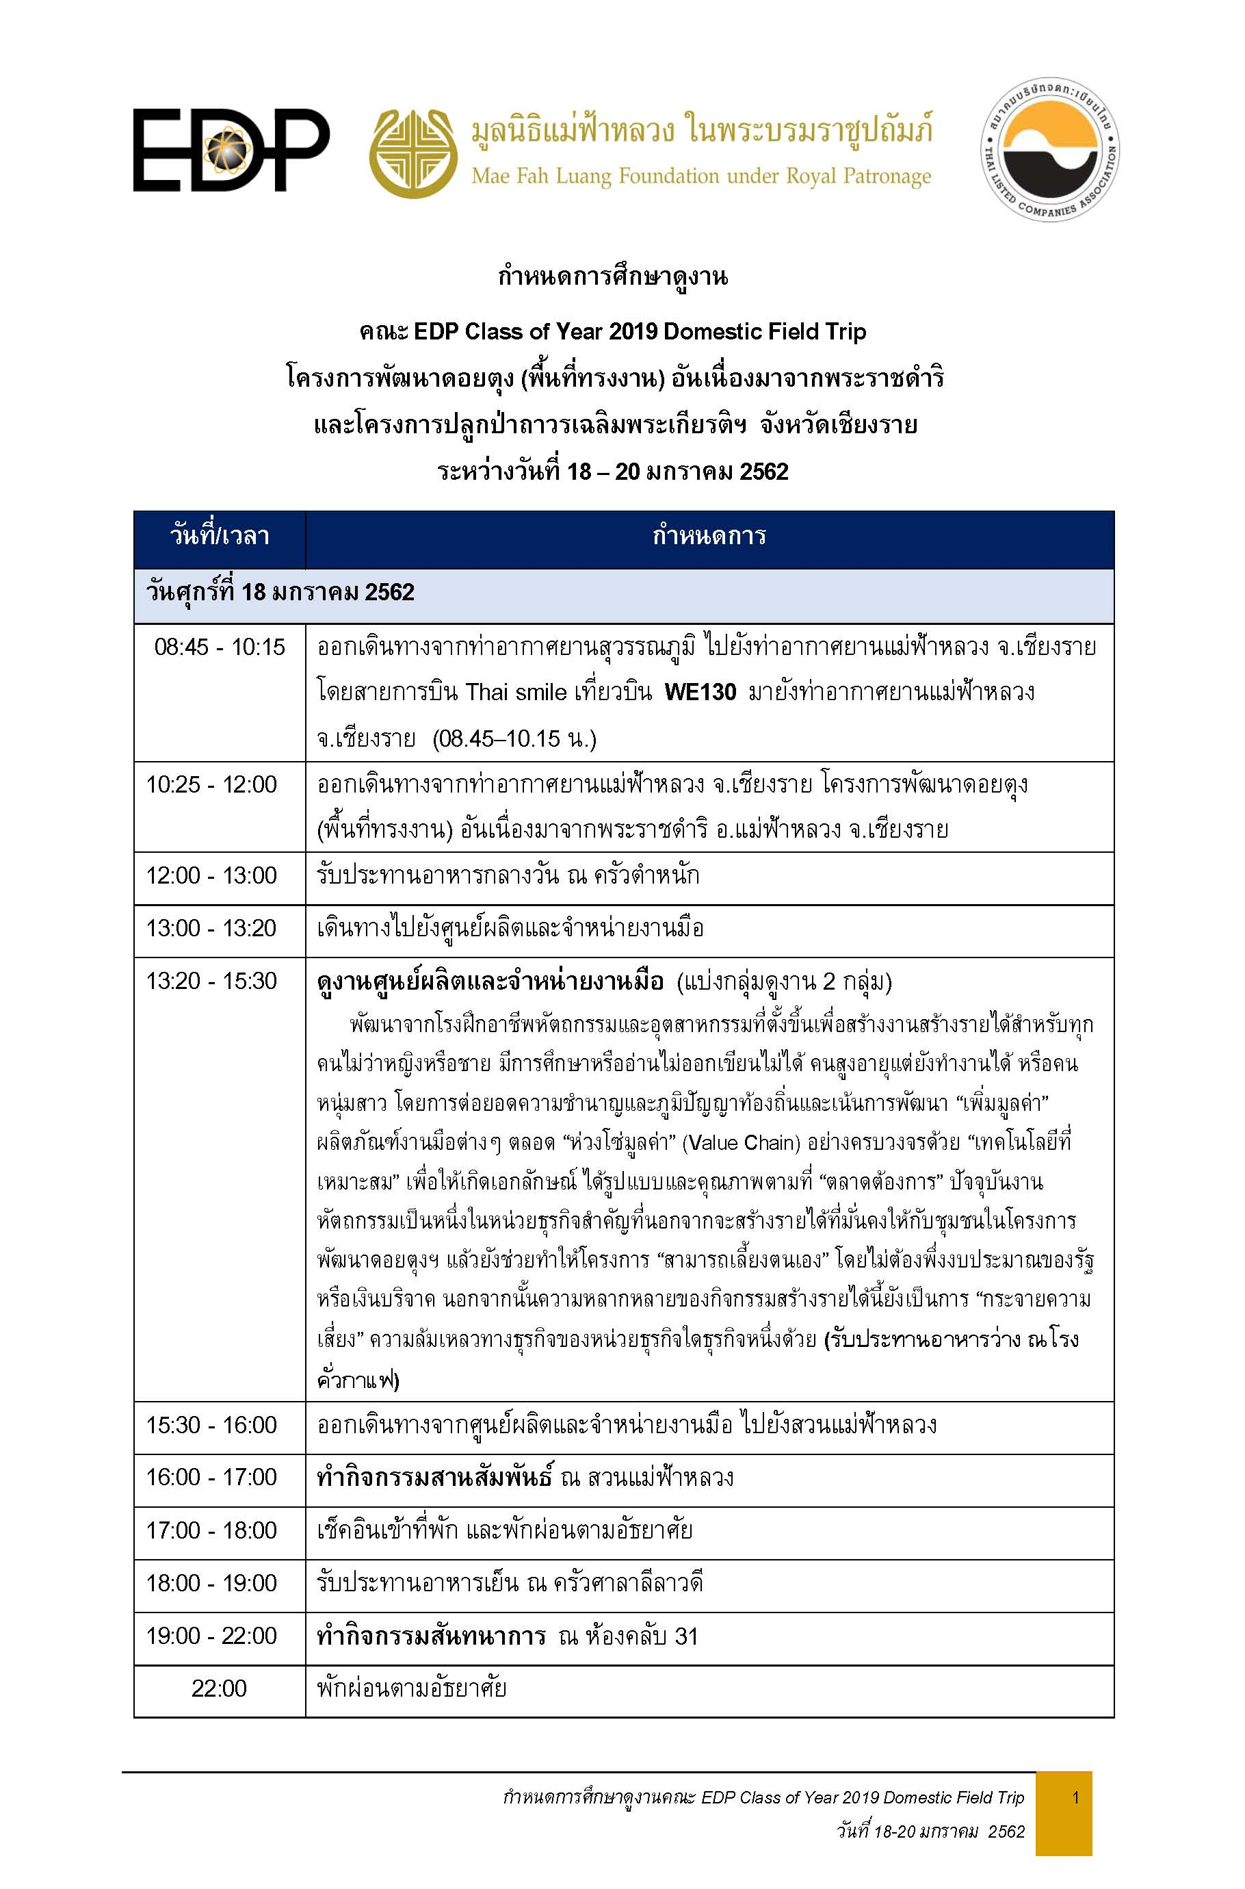

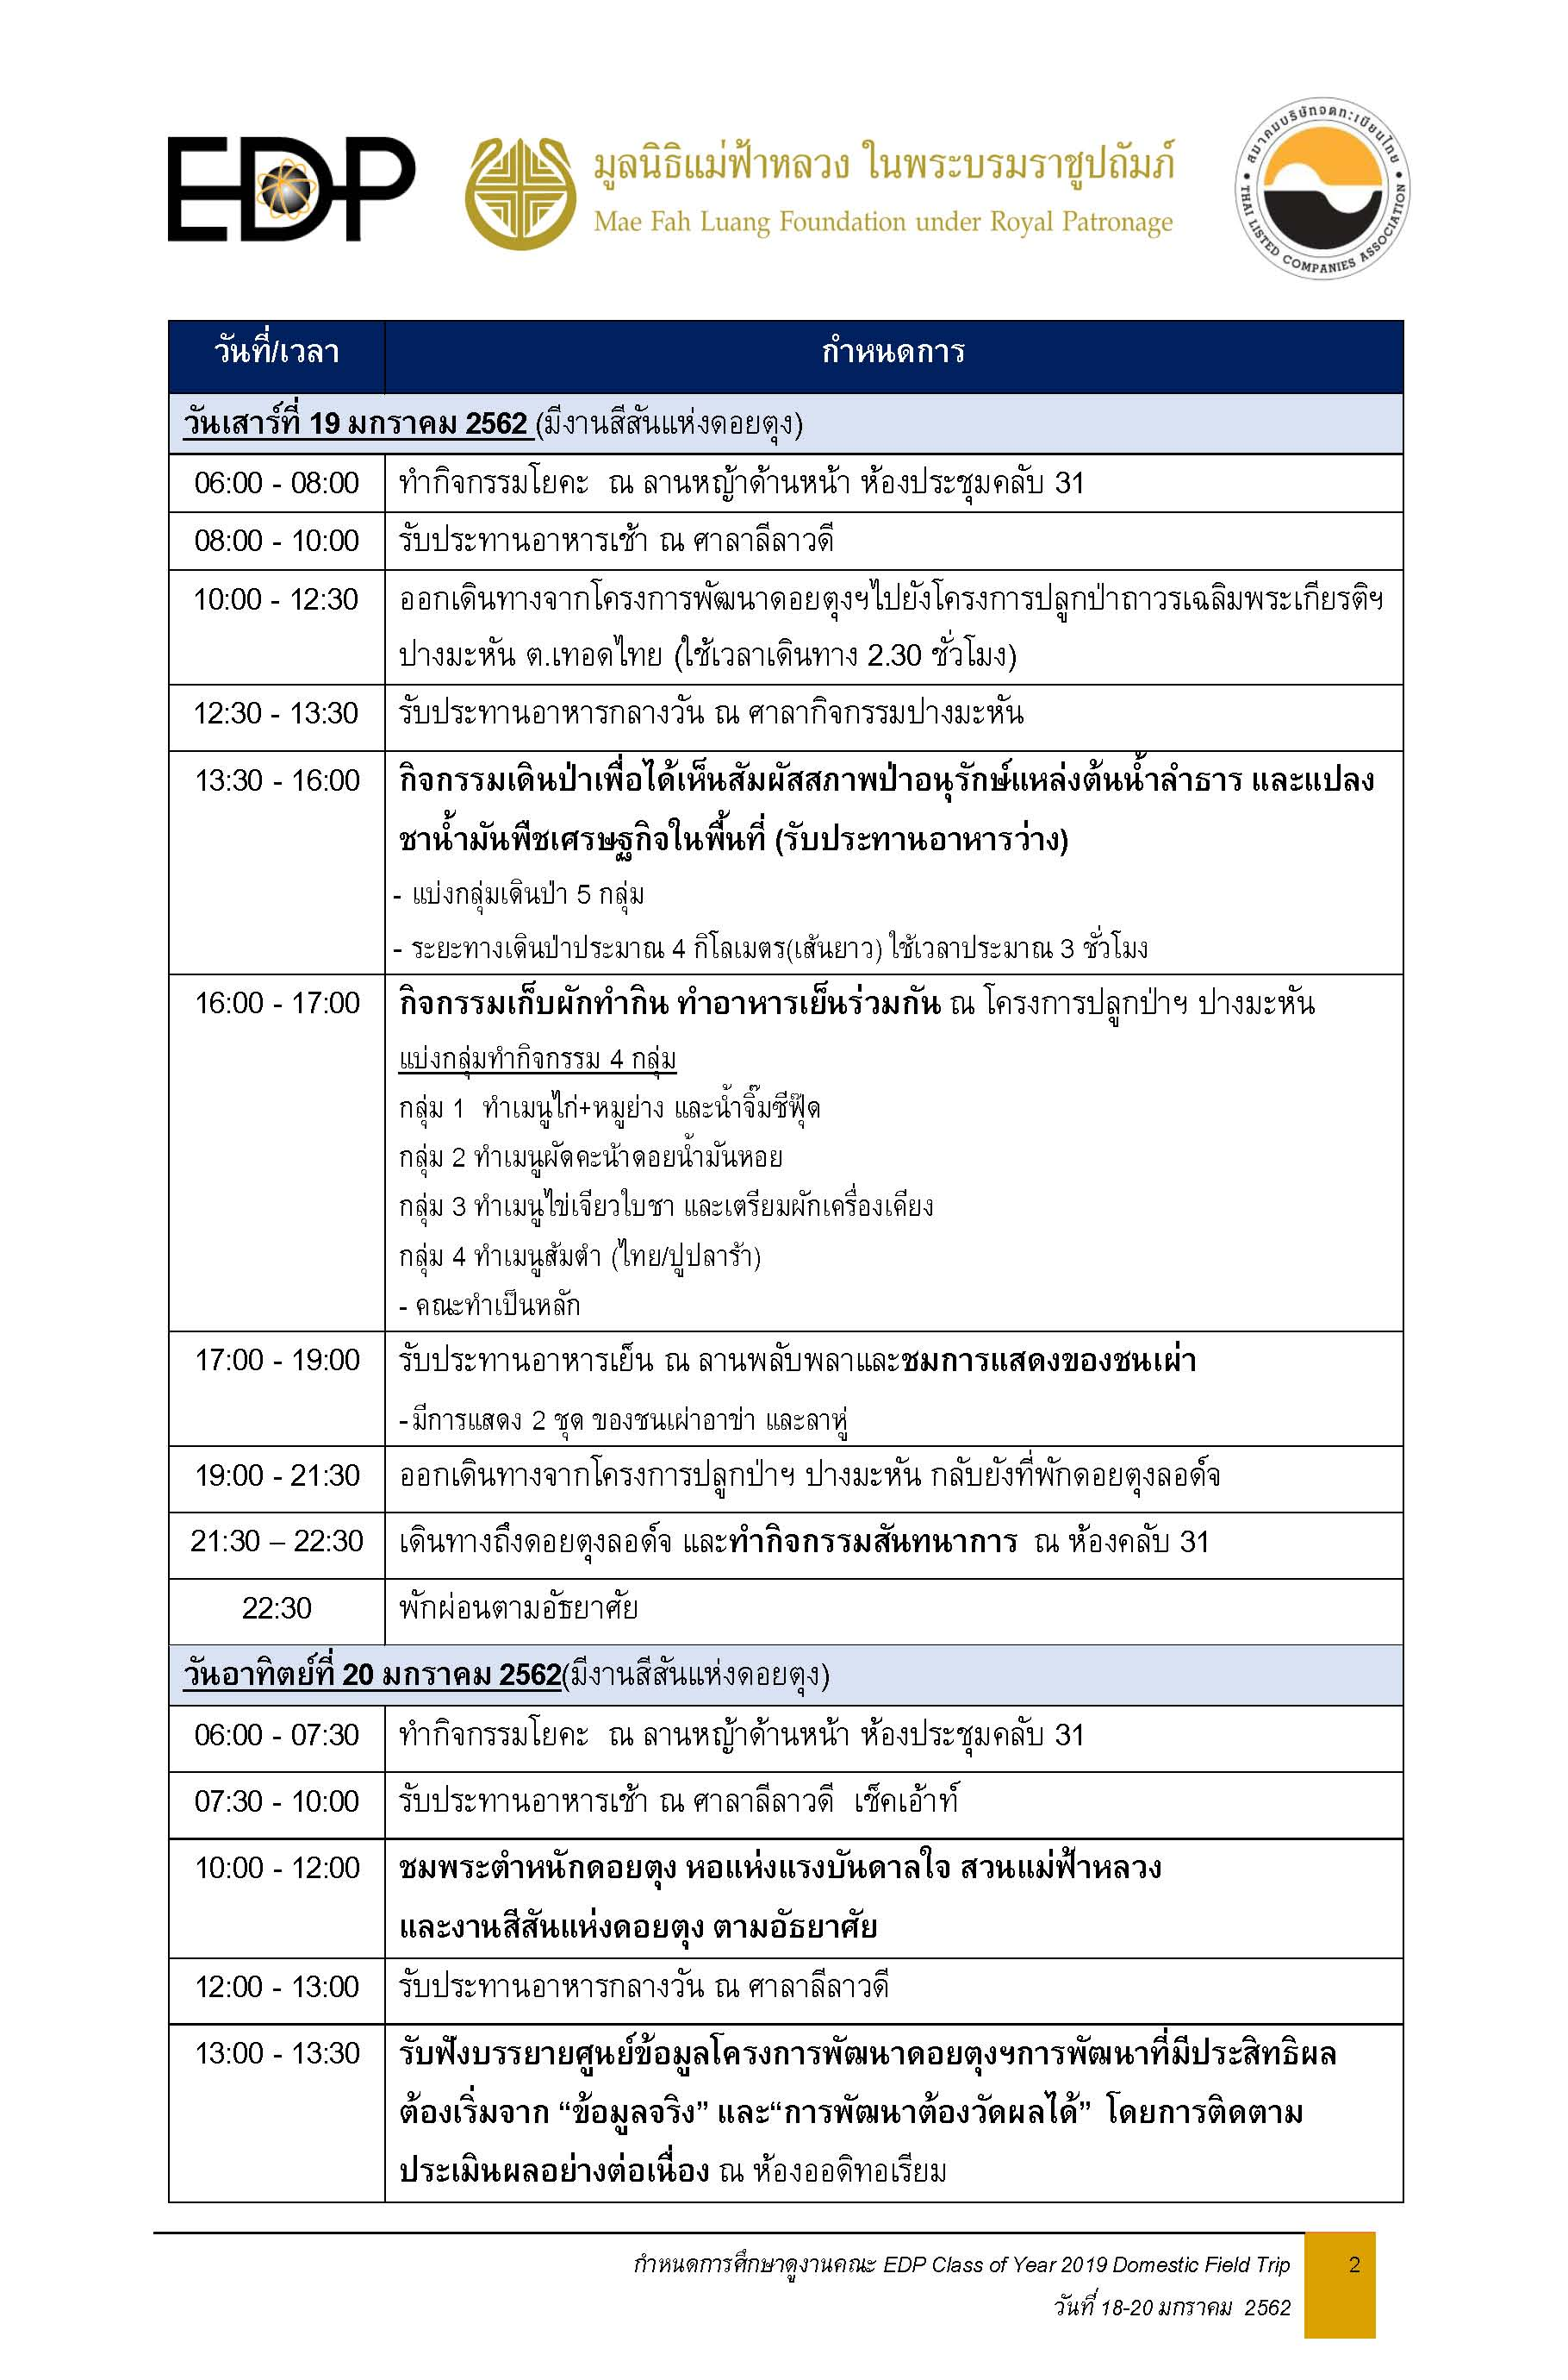

ชื่อคณะ
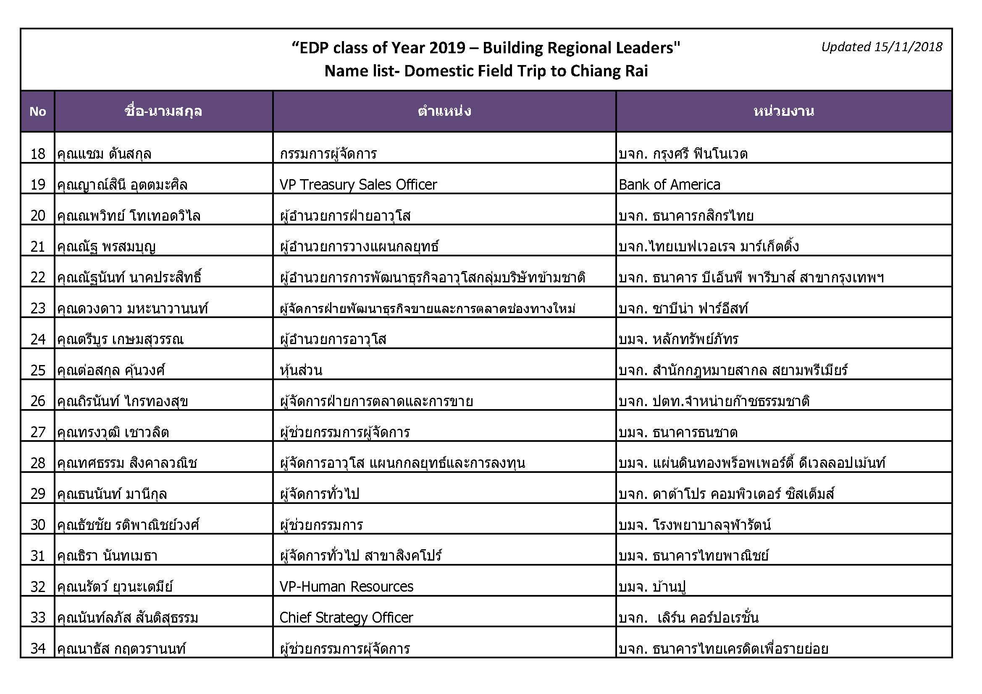
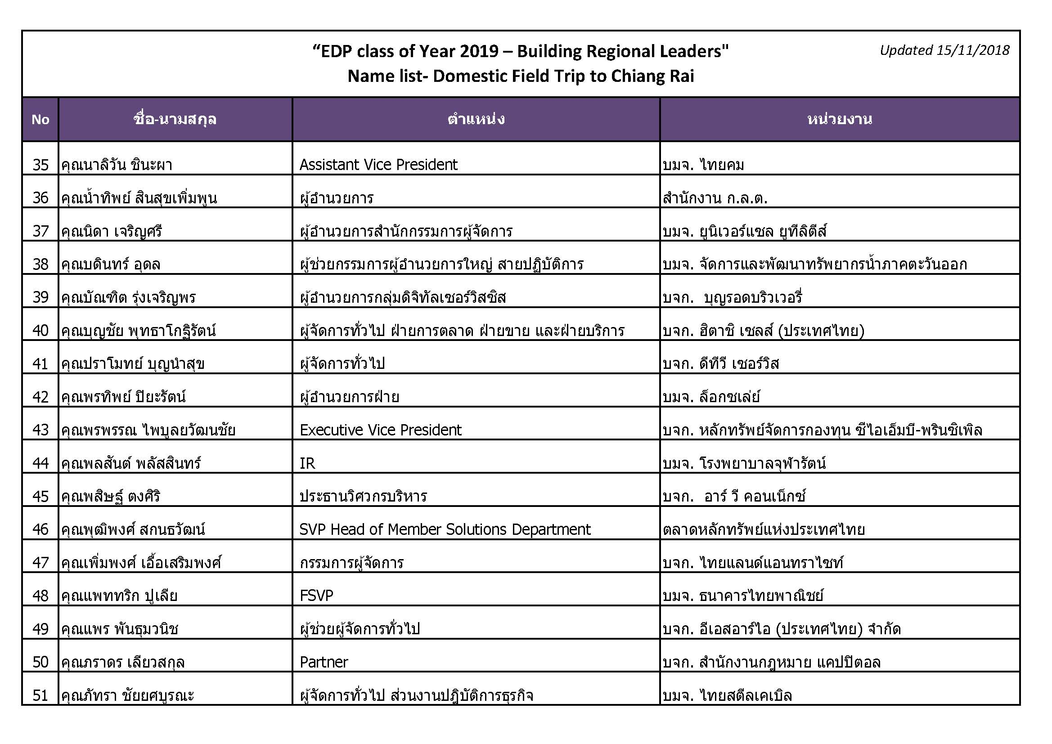
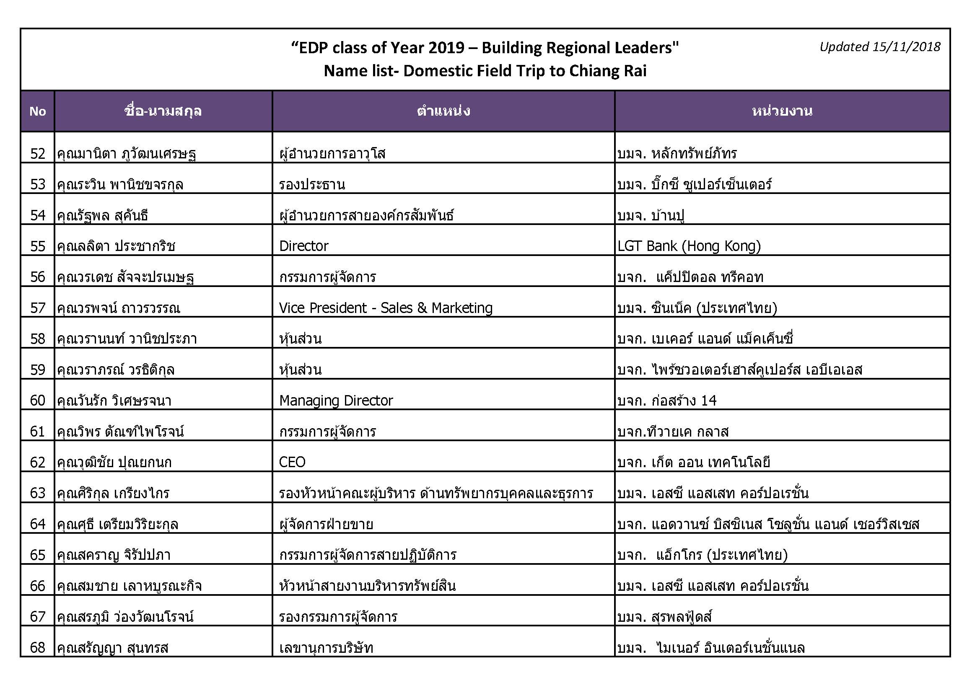
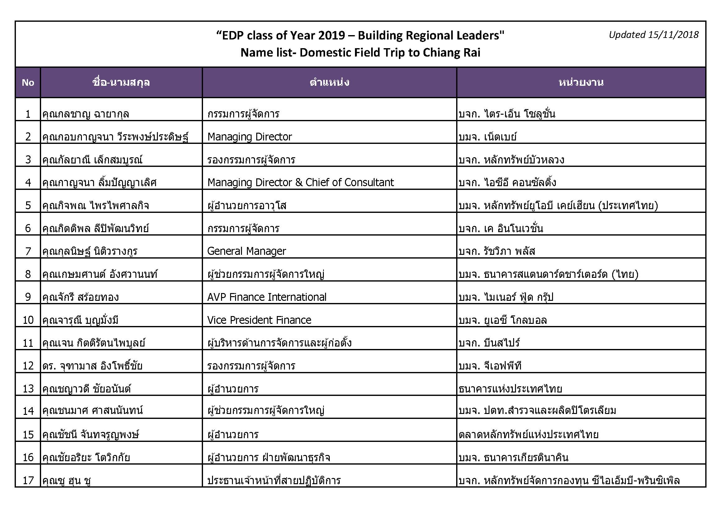
รายชื่อคณะ EDP Class of Year 2019 Domestic Field Trip จำนวน 77 ท่าน

ลำดับ

แผนที่ปางมะหัน
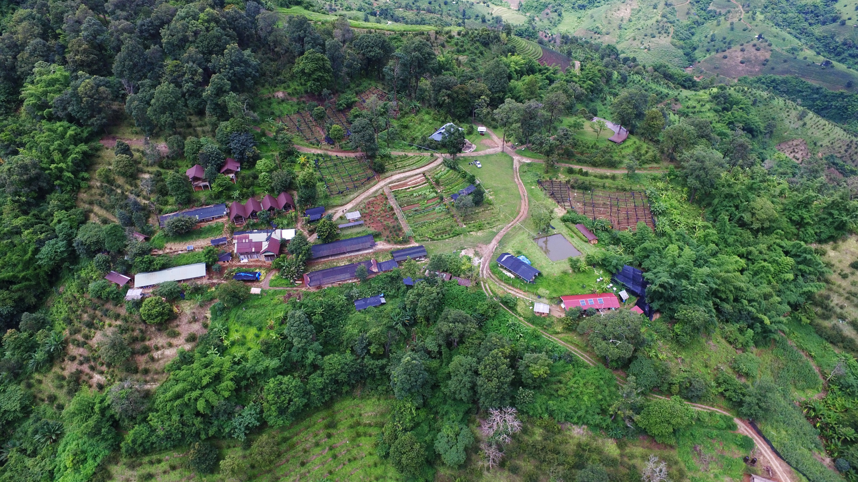
ศาลากิจกรรมกินข้าวกลางวัน
จุดการแสดงชนเผ่า

กลุ่มที่ 2 ผัดผักคะน้าดอย
กลุ่มที่ 1 ย่างหมู+ไก่/น้ำจิ๊มซีฟีด
ลานพลับพลา
กินข้าวเย็น

y

กลุ่มที่ 4 ผัดผักคะน้าดอย

สนง.สถานที่กินข้าว พขร./นักแสดง/จนท.ไม่เกี่ยวข้อง

แปลงผักสาธิตเก็บพริก,ผัก
กลุ่มที่ 3 ไข่เจียวใบชา+เก็บผักกินกับน้ำพริก

ห้องน้ำผู้หญิง

ห้องน้ำชาย

